운영사 정산처리
운영사 정산처리 (IT_OKP_08_01)

작성자 | 작성일 | 수행자 | 수행일
김은별 | 2025.04.30 | 조윤지 | 2025-05-14

테스트 대상 상세 (시나리오별 세부단계)
정산생성 => 매출확정 => 매출전송 => 매출전송이력 => 매입확정 => 매입전송 => 매입전송이력
테스트 시나리오 목적 :
OK플라자 운영사에서 정산을 생성하고 매출/매입 정산을 ERP로 전송한다.
가정 및 필요사항 :
ERP연동

시나리오 항목 CODE | 시나리오 화면경로 및 페이지 | 테스트 항목 | 테스트 사전 정보 및 입력 | 테스트 케이스 기대결과 | 실제결과 | 구분 또는 실패 여부 | pcni | 비고 | 기타 수정사항 | 조치자 | 조치내용 | pcni 2차 | 비고 | 2차 조치자 | 2차 조치내용
IT_OKP_08_01_01 | 운영사 정산관리 > 정산생성 | 정산대상(구매사) 생성 | • 정산 대상 : 구매 조직(임시) | • 정산대상 [추가] 클릭하여 정산생성 팝업 노출 • 정산대상 추가 완료 | 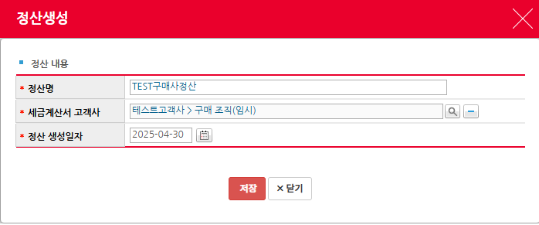 • OK • OK |  | O |  | (테스트고객사_Test) 구매사 ar_test 주문번호 BIT2505130041-1 > 배송유형 기타, 송장번호 DY~ --> 상품인수 >배송추적btn : 상품명, 배송사, 송장번호 undefined | 김은별 | 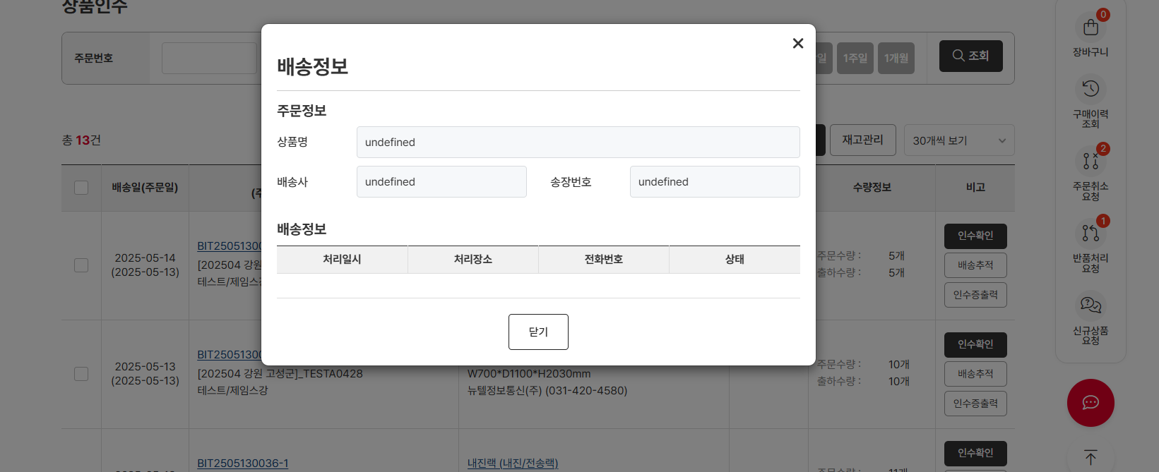 조치완료 | Y
IT_OKP_08_01_02 |  | 정산대상 목록 생성 | • 인수완료 된 구매사 주문 | • 정산대상 목록을 조회 • [조회결과 정산생성] 클릭하여 목록을 대상에 추가 | • OK • OK |  | O | 전체매출내역중 체크박스 선택값만 정산생성 불가 ㄴ수정요청 | 인수증 : 주문번호 BIT2505130035에 대한 주문번호 "BIT2505130036" 항목이 들어가있음 | 김은별 | 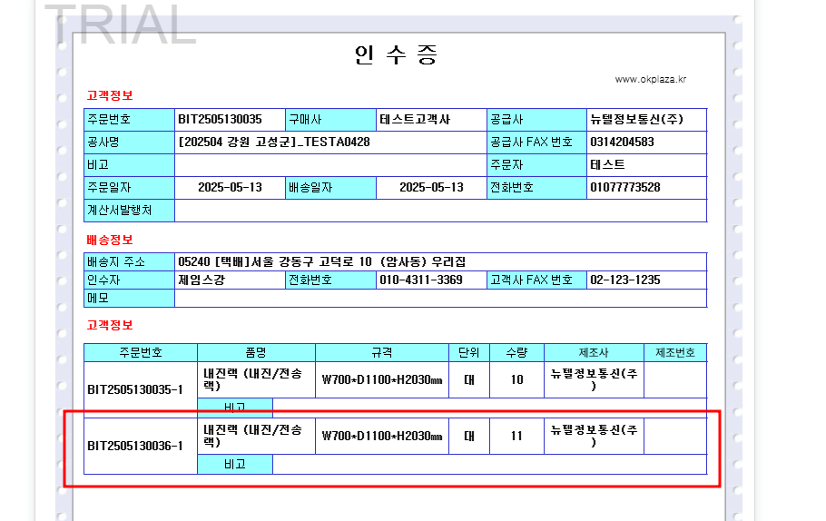 인수증번호가 동일하면 하나의 인수증에서 출력됨 | N | 체크박스 1개 선택후 조회결과 정산생성시 전체 생성되는건 수정안됨 | 강민지 | 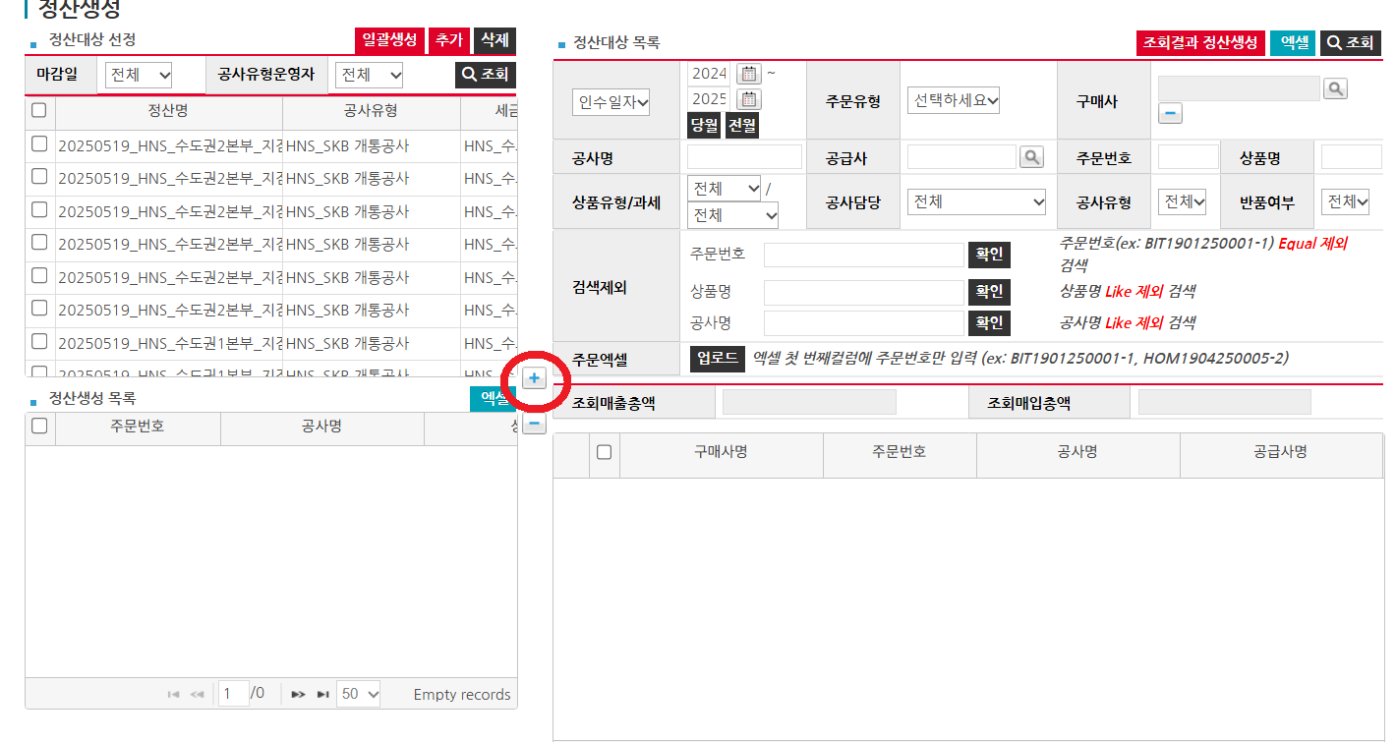 매출내역 중 일부만 체크 후 해당 매출내역만 연결하고 싶을 땐 중간에 있는 + 버튼으로 넣을 수 있습니다.
IT_OKP_08_01_03 | 운영사 정산관리 > 매출확정 | 매출정산 확정 | • 정산 생성완료 대상 | • 매출확정 대상 목록 조회 - 정산 생성 완료된 구매사 정산 건 • 대상을 선택 후 [매출확정] 클릭 • 매출확정 목록 확인 | • OK • OK • OK |  | O |  |  |  |  | Y
IT_OKP_08_01_04 | 운영사 정산관리 > 매출전송 | 매출정산 전송 | • 매출 확정 완료 대상 | • 매출전송 대상 목록 조회 - 매출확정 생성 완료된 구매사 정산 건 • 대상을 선택 후 [매출전송] 클릭하여 매출전송 | • OK • FAIL | ERP에서 '입력되지 않은 거래처'라고 콜백 메세지를 받아와서 전송이 불가능. ERP 담당자 확인 중. | X | 매출전송 : ERP전송실패 |  | 강민지 | ERP 프로시저 오류 | N | ERP
IT_OKP_08_01_05 | 운영사 정산관리 > 매출전송내역 | 매출정산 내역 확인 | • 매출 전송 완료 대상 | • 매출전송 내역 조회 | • FAIL |  | X | 매출전송 : ERP전송실패로 인한 내역조회 불가 |  | 강민지 | 과거 전송된 내용으로 조회 시 확인가능 | Y
IT_OKP_08_01_06 | 운영사 정산관리 > 매입확정 | 매입정산 확정 | • 매출 확정된 정산 대상 | • 매입확정 대상 목록 조회 - 매출확정 완료 된 정산 건 • 대상을 선택 후 [매입확정] 클릭 • 매입확정 목록 확인 | • OK • OK • OK |  | O |  |  |  |  | Y
IT_OKP_08_01_07 | 운영사 정산관리 > 매입전송 | 매입정산 전송 | • 매입 확정 완료 대상 | • 매입전송 대상 목록 조회 - 매입확정 생성 완료된 구매사 정산 건 • 대상을 선택 후 [매입전송] 클릭하여 매입전송 | • OK • FAIL | ERP에서 '입력되지 않은 거래처'라고 콜백 메세지를 받아와서 전송 완료 불가 | X | 입력되지않은거래처 [공급사명 : ~ ] 전송실패 |  | 강민지 | ERP 프로시저 오류 | N | ERP
IT_OKP_08_01_08 | 운영사 정산관리 > 매입전송내역 | 매입정산 내역 확인 | • 매입 전송 완료 대상 | • 매입전송 내역 조회 | • FAIL | 전송이 안되어 확인 불가 | X | 전송실패로 인한 내역조회 불가 |  | 강민지 | 과거 전송된 내용으로 조회 시 확인가능 | N | ERP

운영사 선매입확정
운영사 선매입확정 (IT_OKP_08_03)

작성자 | 작성일 | 수행자 | 수행일 | 수행자 | 수행일
송주은 | 2025.05.15 | 조윤지 | 2025-05-19 | 유보현 | 2025-05-22

테스트 대상 상세 (시나리오별 세부단계)
선매입생성 확정 => 매입전송
테스트 시나리오 목적 :
OK플라자 운영사에서 선매입을 생성하고 전송한다
가정 및 필요사항 :
매출 정산생성이 되지 않은 인수내역에 대해 선매입확정처리

시나리오 항목 CODE | 시나리오 화면경로 및 페이지 | 테스트 항목 | 테스트 사전 정보 및 입력 | 테스트 케이스 기대결과 | 실제결과 | 구분 또는 실패 여부 | PCNI | 비고 | 조치자 | 조치결과 | pcni 2차 | 비고
IT_OKP_08_03_01 | 운영사 정산관리 > 매입확정(선매입) | 선매입 확정 | • id : agent1 / pw : 1111 • 매출 정산생성이 되지 않은 인수내역 • 선매입처리하고자 하는 주문 체크 후 선매입 확정 (주문번호 BIT2504250006-1-4-1) | • 운영사 : 정산관리 > 매입전송 > 매입전송 리스트 조회 | • OK |  | O |  |  |  | Y
IT_OKP_08_03_02 | 운영사 : 정산관리 > 매입전송 > 매입전송 | 선매입 내역 매입전송 | 계산서일자 입력 후 "매입전송" 처리 | • 매입전송 처리 | • FAIL | ERP에서 '입력되지 않은 거래처'라고 콜백 메세지를 받아와서 전송이 불가능. ERP 담당자 확인 중. |  |  | 강민지 | ERP에 해당 업체가 등록이 되지 않아 ERP 전송이 불가한 내용입니다. 해당 내용은 운영사 [시스템관리 > 조직관리 > ERP미등록 조직관리] 메뉴에서 업체를 ERP에 등록할 수 있습니다. 허나 현재 데이터는 실데이터를 기반으로 마이그레이션이 진행되어 해당 페이지에서도 조회가 안 될 수 있습니다. | Y
 |  |  |  |  | 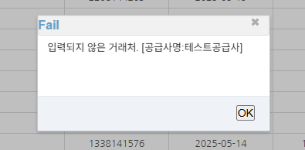 |  |  |  |  |  | Y
 |  |  |  |  |  |  |  |  |  |  | Y

매출병합 매출분할
매출병합/매출분할 (IT_OKP_08_04)

작성자 | 작성일 | 수행자 | 수행일
송주은 | 2025.05.15 | 조윤지 | 2025-05-19

테스트 대상 상세 (시나리오별 세부단계)
정산생성 => 매출확정 => 매출병합 => 매출분할 => 매출전송
테스트 시나리오 목적 :

가정 및 필요사항 :
매출 병합은 동일한 법인 세금계산서만 병합 가능

시나리오 항목 CODE | 시나리오 화면경로 및 페이지 | 테스트 항목 | 테스트 사전 정보 및 입력 | 테스트 케이스 기대결과 | 실제결과 | 구분 또는 실패 여부 | PCNI | 비고 | 조치자 | 조치결과 | pcni 2차 | 비고
IT_OKP_08_04_01 | 운영사 : 정산관리 > 정산생성 | 매출 정산 생성 | • id : agent1 / pw : 1111 • 인수완료된 주문 | • 매출 정산생성 처리 | • OK |  | O |  |  |  | Y
IT_OKP_08_04_02 | 운영사 : 매출전송 > 매출전송 | 매출병합 처리 | • id : agent1 / pw : 1111 • 병합하고자 하는 매출row 체크 > "매출병합" 버튼 클릭 • 동일 법인 세금계산서만 병합 가능 | • 매출 병합처리 | • OK |  | O |  |  |  | Y
IT_OKP_08_04_03 | 운영사 : 매출전송 > 매출전송 | 매출분할 처리 | 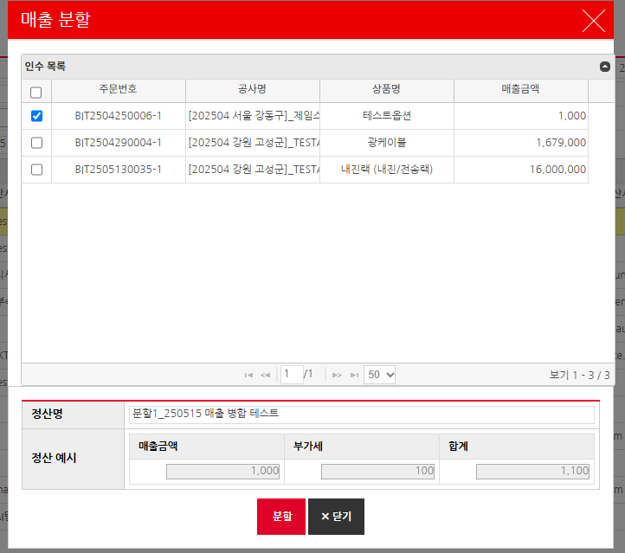 • id : agent1 / pw : 1111 • 병합하고자 하는 매출row 맨 뒤 컬럼 "비고" > "매출분할" 버튼 클릭 • 분할하고자 하는 주문 체크 후 "분할" 버튼 클릭 | • 매출 분할처리 | • OK |  | O |  |  |  | Y
IT_OKP_08_04_04 | 운영사 : 매출전송 > 매출전송 | 매출 전송 |  | • 매출 전송 | 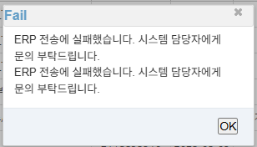 • FAIL |  |  | ERP전송실패출력 | 강민지 | ERP DB에 있는 프로시저에서 오류가 나는 것으로, "회계번호가 없음" 리턴이 오고있어 해당 오류는 ERP 개발자가 확인해야합니다. | Y

